Jesus Maria
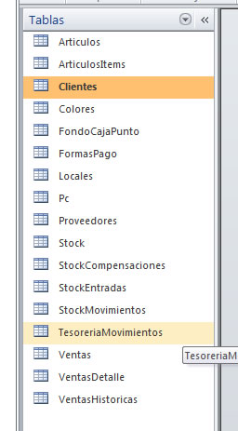
actualizar IdLocalFON al valor 1 (es caja1 de makro)
actualizar IdPcVEN a 1 en tabla Ventas
Eliminar movimientos de tesoreria menores al 01/08/2013
Actualizar IdPcTESM a 1 en TesoreriaMovimientos

Guardar ventas en VentasHistoricas
Eliminar ventas menores al 01/08/2013
Eliminar fondosCaja menores al 01/08/2013

 |  | FondoCaja
Modificacion tabla Stock |  | Ventas
1 actualizar IdLocalSTK 14 a 15 |  | VentasDetalle
2 actualizar IdLocalSTK 11 a 14
3 actualizar IdLocalSTK 15 a 12
4 crear un nuevo local y en tabla stock actualizar IdLocalSTK a 13

Inicializacion archivos xml

Articulos.xml | se crea al actualizar
Clientes.xml | manual
FondoCaja.xml
FormasPago.xml | manual
pc.xml | manual
locales.xml | manual
Stock.xml
TesoreriaMovimientos.xml
Ventas.xml
VentasDetalle.xml

